상품제안서
컬러풀 멀티포켓 크로스 백 | 상품코드: F33072

 |  |  |  |  |  |  | 02-412-0044 | www.easy1.co.kr
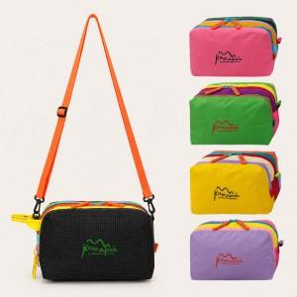

【상세/제작정보】 | ★컬러전사인쇄★ 인쇄사이즈 : 100*20mm

【인쇄/포장옵션】 | 풀칼라 / OPP(비닐)

【공급단가】 | 수량 | 100~ | 300~ | 500~ | 1,000~ | 3,000~
*VAT별도 | 단가 | 11,000원 | 10,820원 | 10,560원 | 10,290원 | 10,120원

【상품 URL】 | https://easy1.co.kr:443/src/goods_detail.php?gdno=33072

